Заказ
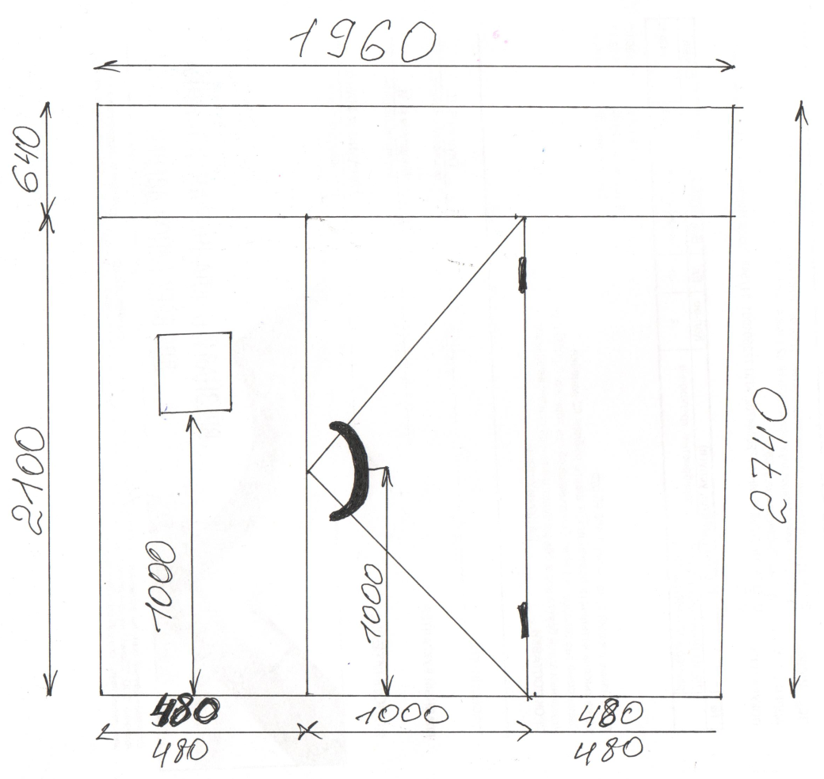
 |  | ООО "Деловые линии"
 |  | Заказ на изготовление металических изделий
 | Заказчик | ООО ГК "Премьер "
 | Телефон | телефон
 | Дата и счет

1 | 2 | 3 | 4 | 5 | 6 | 7 | 8 | 9 | 10 | 11 | 12 | 13 | 14 | 15 | 16 | 17 | 18 | 19
№ | Наименование | Кол-во, ед. | Высота двери по коробке, мм | Ширина двери по коробке, мм | Открывание | Размер рабочей створки, мм | Окрас | Наличник | Доводчик | Навес Левый, кол-во шт. | Навес Правый, кол-во шт. | Стекло на левой створке, кол-во | Стекло на правой створке, кол-во | Решётка на левой створке, кол-во | Решётка на правой створке, кол-во | Наличие фрамуги | Высота фрамуги, мм | Примечание (размер стёкол и решёток, если есть) (доп. информация по заказу)
1 | Дверь ДМ Техническая | 4 | 2,740 | 1,960 | правая |  | RAL 8015 | да | нет, подготовка | 2 |  |  |  |  |  | да | 640 | гнутый профиль, подготовка под ручку-скобу 300мм межосевое расстояние,усилить под доводчик, наличники только справа и слева, сверху нет (сверху вместо наличника полоса 2000х400х1,2мм!!!), подготовка под домофон путём удаления ребер жёсткости. Открывается только рабочая створка, по бокам глухие фрамуги смотреть эскиз с размерами,боковые части не открываются!!! Фрамуга глухая съёмная 640х1960. Рис. 1

 | Заказчик: | ___________________________________/_____________________________

